download java
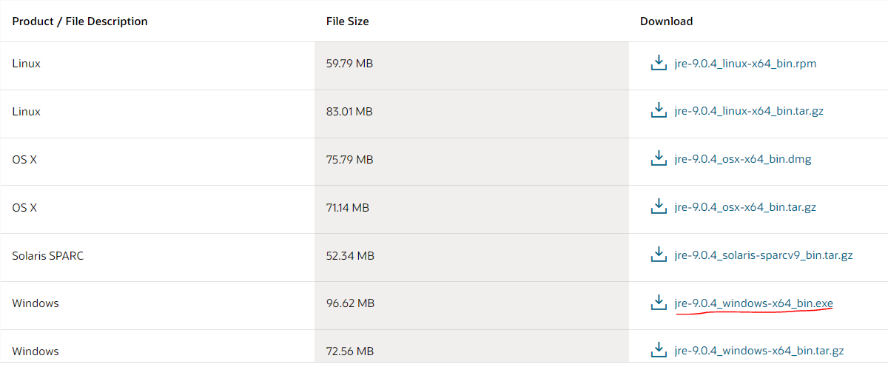
URL: https://www.oracle.com/java/technologies/javase/javase9-archive-downloads.html
 | jdk-9.0.4_windows-x64_bin.exe

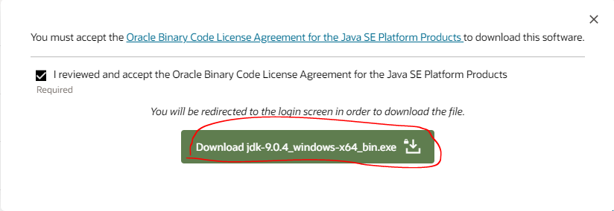



 |  | Có thể không login thành công nhưng quay lại trang download thì vẫn download được

 | jre-9.0.4_windows-x64_bin.exe

jdk install
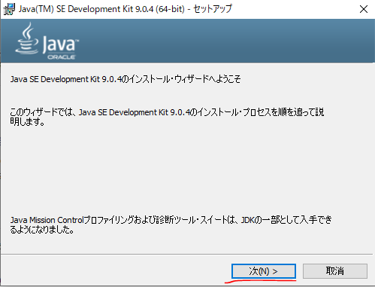

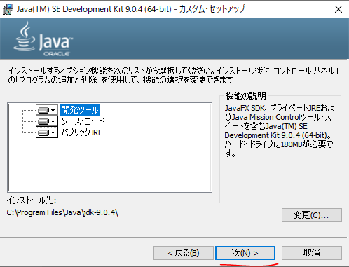

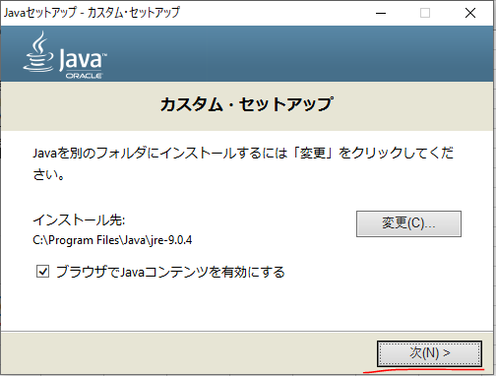

jre install
